Sheet1
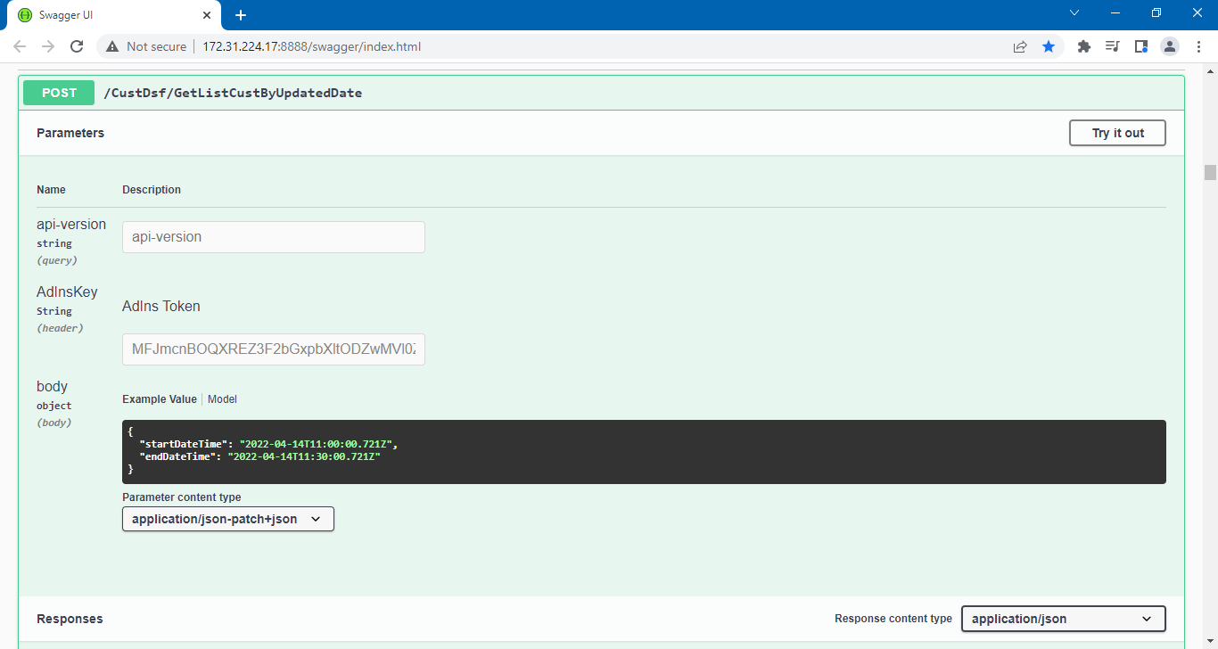
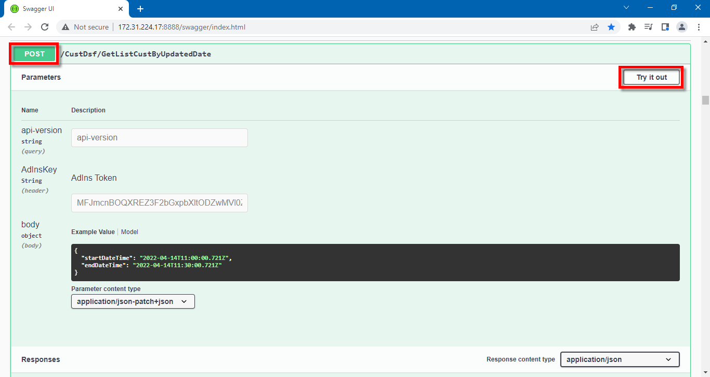
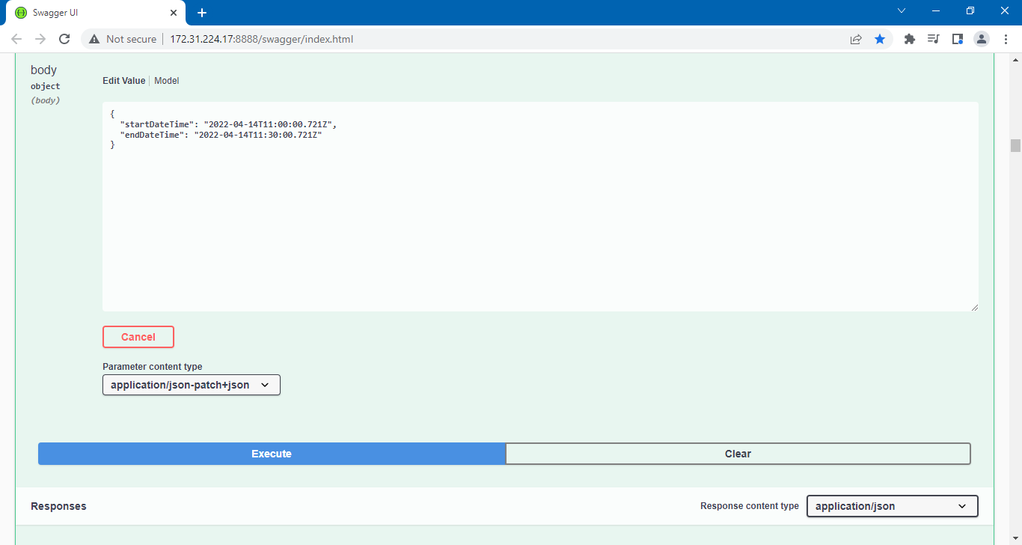
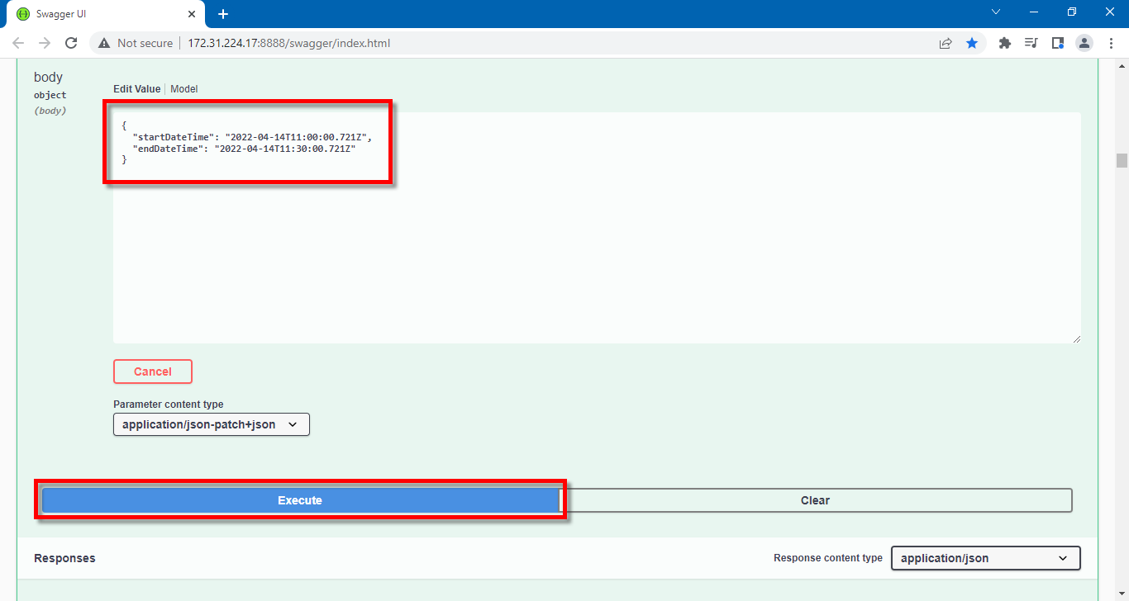
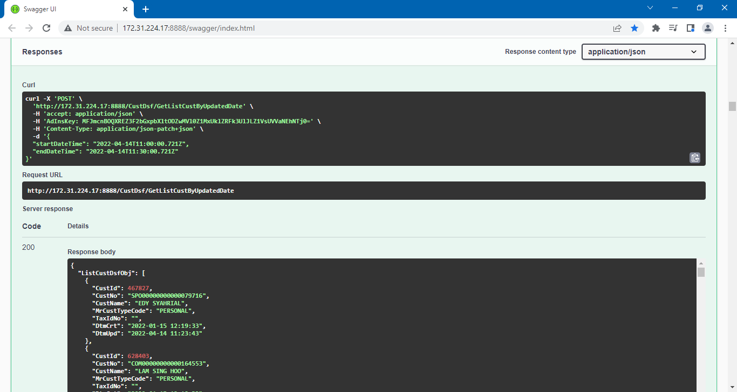
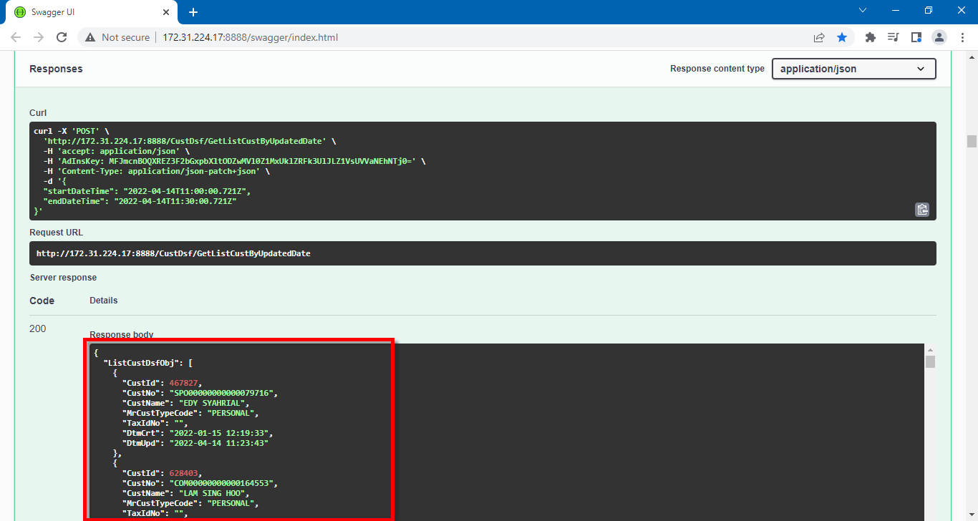
Ketik URL:
http://172.31.224.17:8888/swagger/index.html

Tekan [Ctrl] + [F] untuk find/search, ketik:
LoginByRole

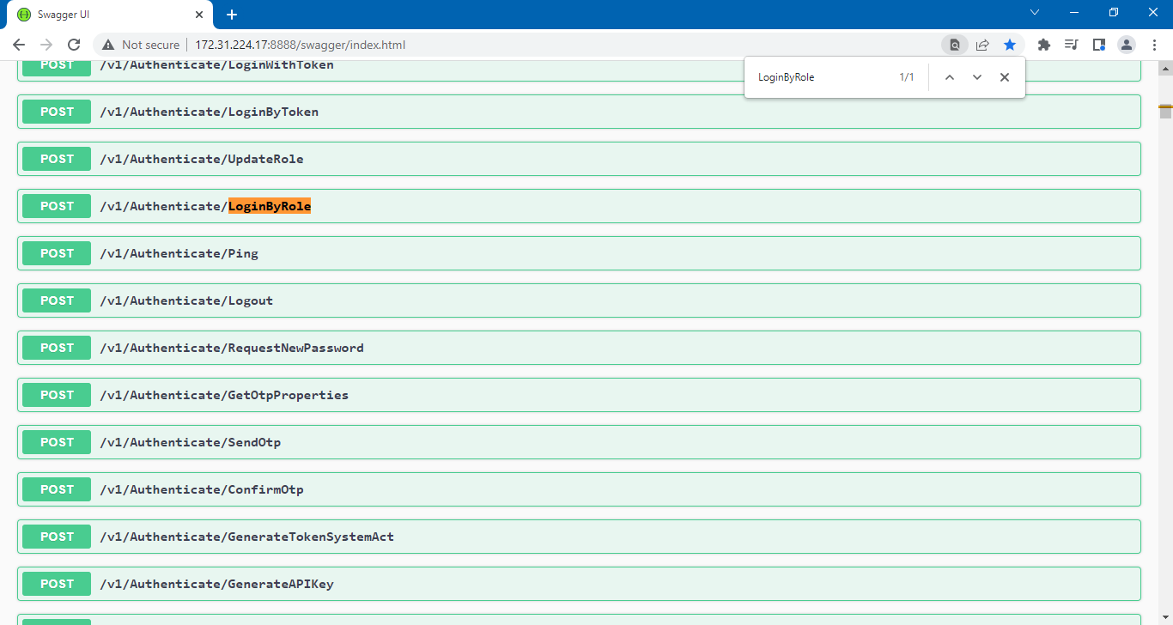
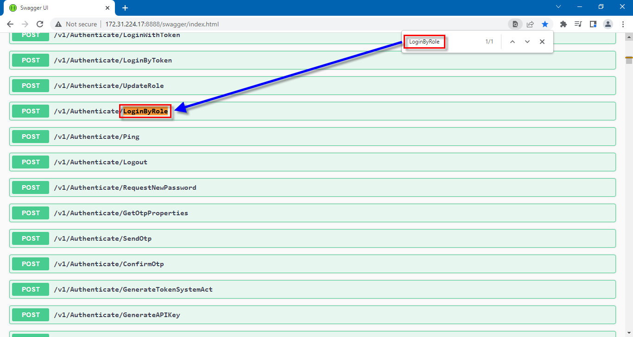

Klik button [POST], untuk membuka detailnya, lalu klik button [Try it out], untuk meng-edit/rubah detailnya.

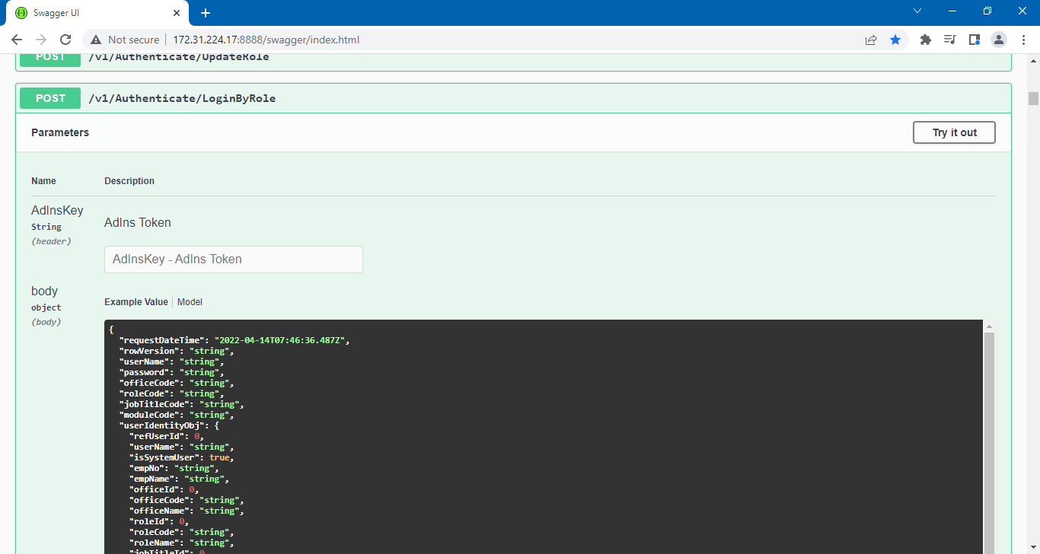
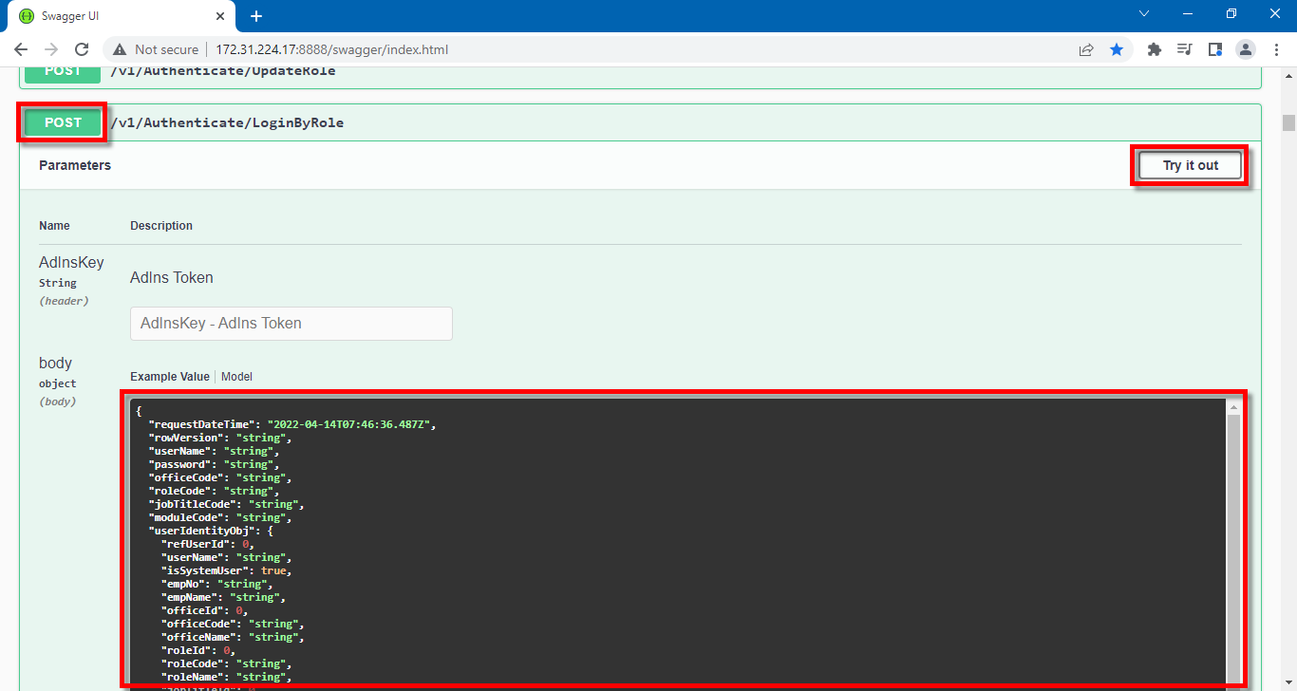

Ganti pada bagian [body] dengan script berikut:

{
userName: "APIOLSS",
password: "P4ssw0rd!",
officeCode: "1000",
roleCode: "API",
jobTitleCode: "11",
moduleCode: "FOU"
}

Klik button [Execute].

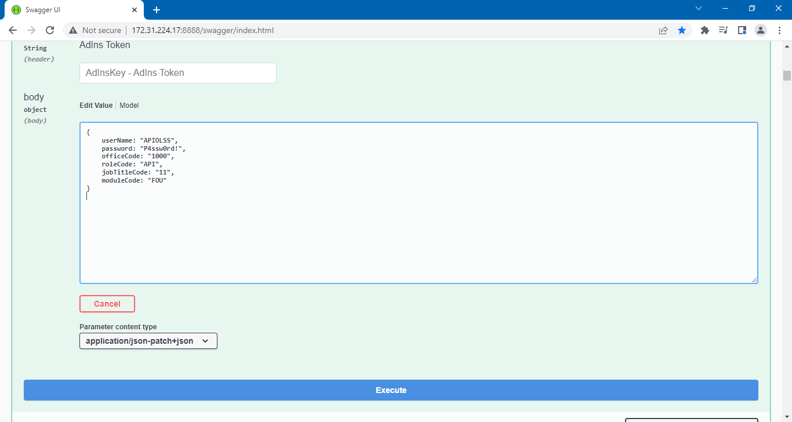
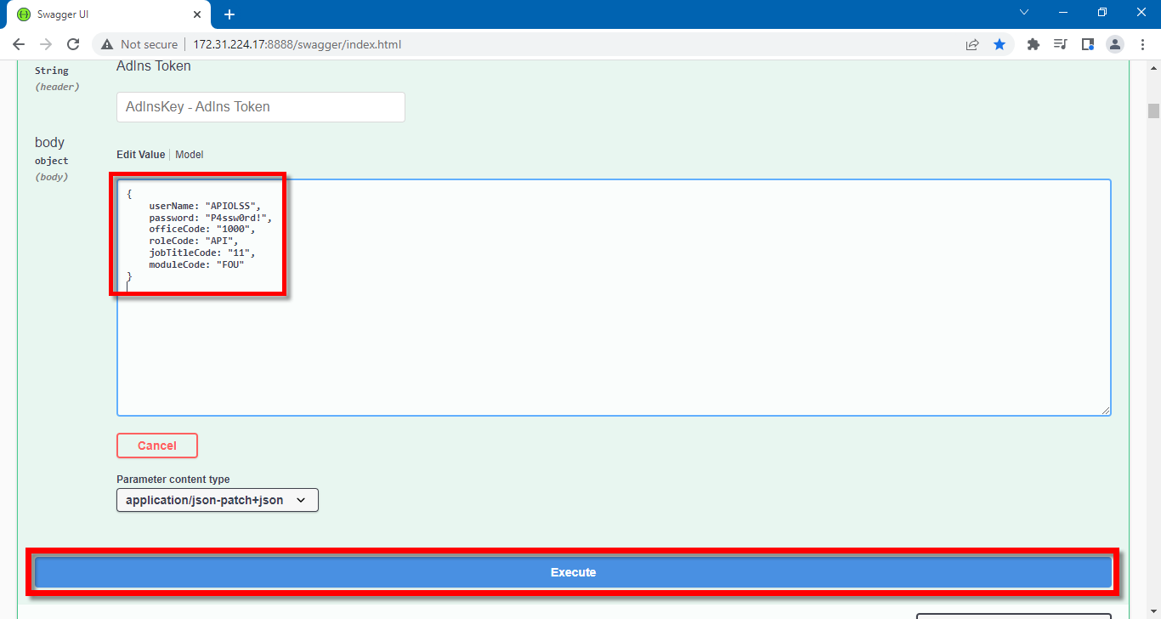

Copy "Token"

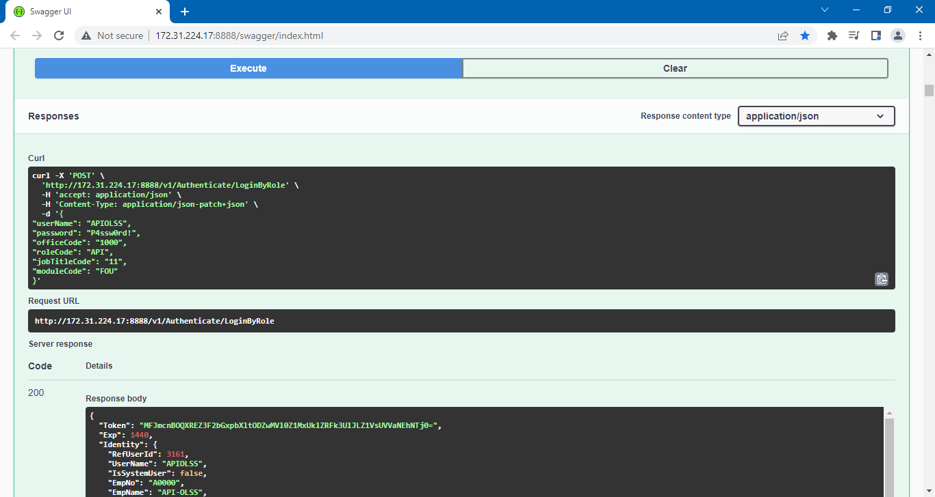
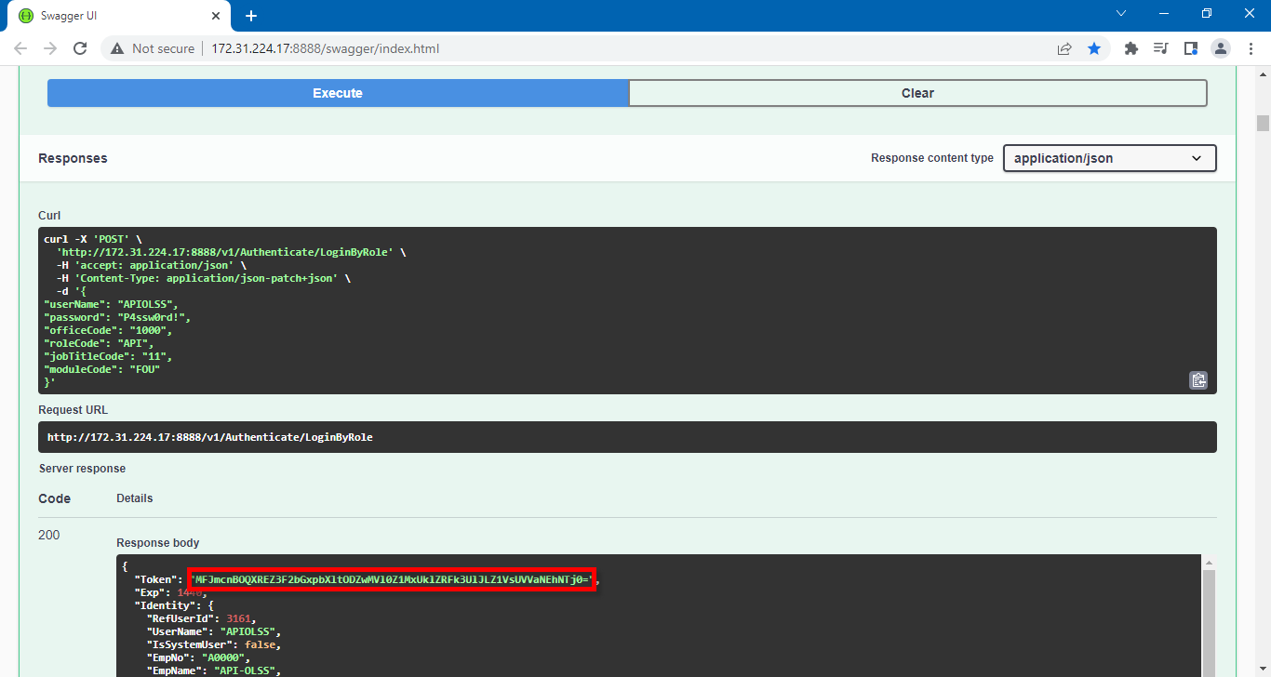

GetListCustByUpdatedDate

